ProductExcel
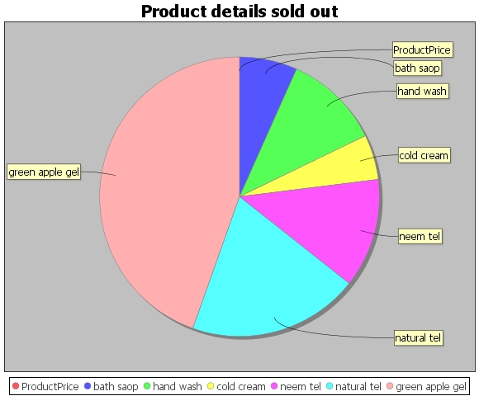
ProductId | ProductName | ProductPrice
pro101 | bath saop | 45
pro102 | hand wash | 75
pro103 | cold cream | 35
pro104 | neem tel | 85
pro105 | natural tel | 133
prod106 | green apple gel | 300

